Расчет ДУ
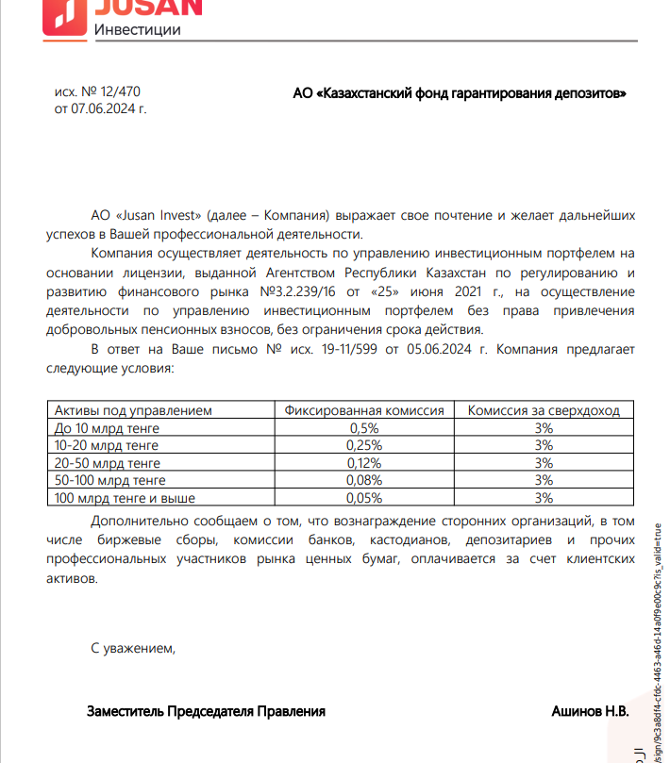
Средняя грязная | Сумма комиссий кроме ДУ | Месячная доля комиссии ДУ | Оплаченная комиссия ДУ за сентябрь | Фактическая комиссия за сентябрь (без корректировки) | Корректировка комиссии ДУ за сентябрь | Комиссия ДУ за окятбрь | К оплате
32,650,660,611.6 | 1,233,381.08 | 3,265,066.06 | 3,225,373.56 | 3,225,370.63 | -2.93 | 3,264,616.22 | 3,264,613.29

